実施手順
0．事前準備

① | A5M2で習熟L1DBに接続

② | select * FROM TD_KOMA_MNG;
 | ⇒ | 出力された結果を別途保存しておく

③ | select COUNT(*) FROM TD_KOMA_MNG;
 | ⇒ | 出力された結果を別途保存しておく

※②③が存在しない場合、バッチを実行しても処理対象が存在しない可能性あり

④ | TeraTermでl1ds-comtrn-l1batch-bat01に接続
 | RAGW |  | 10.39.37.133
 | 踏み台 |  | 10.223.153.201 | l1ds-comtrn-l1batch-bat02
 | IPアドレス |  | 10.223.153.200 | l1ds-comtrn-l1batch-bat01
 | ユーザ名 |  | l1db01

⑤ | プロセス確認
 | ps ef | grep CDDB2000.sh
 | ⇒ | プロセスが存在しない(起動していない)場合は⑥および「１．バッチ実行」を実施
 |  | ※業務上意図的に止められている可能性もあるため、リーダーに確認すること

⑥ | 以下コマンド実行し、envファイルの中身を確認
$ | less /home/l1db/jsvc/l1batch/CDDB2000/bin/CDDB2000.env
 | ⇒STOP=startであること
 | ※STOP=stopである場合、書き換えする
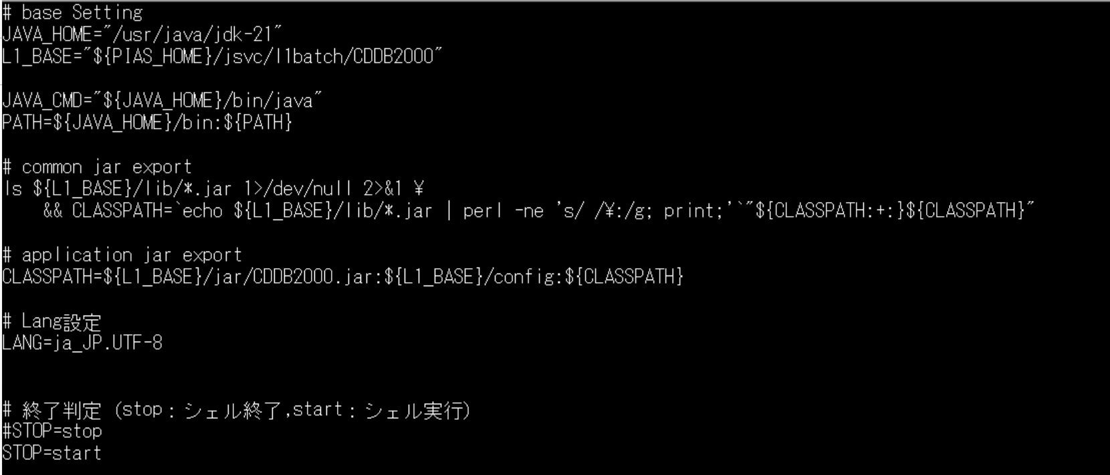

 | 確認後は以下コマンドでファイル閲覧状態から抜け出す
 | 「esc」＋「：」＋「ｑ」

1．バッチ実行

① | バッチ実行前に日付を抑えておく

② | shコマンド実行
$ | sh -vx /home/l1db/jsvc/l1batch/CDDB2000/bin/CDDB2000.sh
 | 以下画像のようなlogが出力されたら、「ctrl + C」を押下
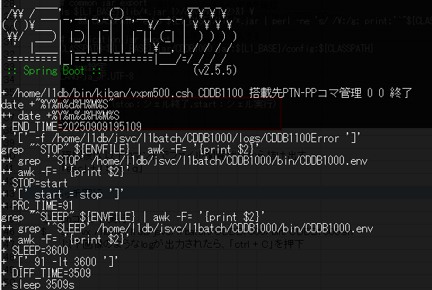

2．結果確認

① | A5M2で習熟L1DBに接続

② | select * from TD_SOTI_SYY_KIKI where BPN_CD = '5L530065' and MKR_CD = '402' and BPN_CD_SUB_NO = '1' and SYY_ITI_DAN_NO = '10' and SYY_ITI_RET_NO = '999'
 | 「NE_OPS_NAME」を確認
 | ⇒ | 正しい値が入っていること

③ | TeraTermでl1ds-comtrn-l1batch-bat01に接続
 | RAGW |  | 10.39.37.133
 | 踏み台 |  | 10.223.153.201 | l1ds-comtrn-l1batch-bat02
 | IPアドレス |  | 10.223.153.200 | l1ds-comtrn-l1batch-bat01
 | ユーザ名 |  | l1db01

④ | ログを確認する
 | ・JOBLOG
 |  | less /home/l1db/log/bat/JOBLOG.log

 | ・all.log
 |  | less /home/l1db/jsvc/l1batch/CDDB2000/logs/all.log

 | ・ERROR.log
 |  | less /home/l1db/jsvc/l1batch/CDDB2000/logs/ERROR.log

